상품제안서
아남 넥밴드 골전도 블루투스 이어셋 | 상품코드: S21606

 |  |  |  |  |  |  | 02-713-8555 | www.synergygift.co.kr
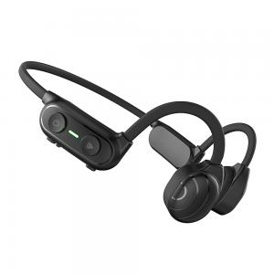

【상세/제작정보】

【인쇄/포장옵션】 | 스티커 / 포장지포장

【공급단가】 | 수량 | 30~ | 100~ | 500~ | 1,000~ | 2,000~
*VAT별도 | 단가 | 47,450원 | 46,720원 | 45,620원 | 43,800원 | 41,970원

【상품 URL】 | https://www.synergygift.co.kr:443/src/goods_detail.php?gdno=21606

